2. Optie Afvalscheidingsbakken
Tabblad 2. Optie Afvalscheidingsbakken

Het totaalbedrag voor de optie: Afvalscheidingsbakken wordt voor 10% meegewogen in de inschrijfprijs omdat de aanbestedende dienst zich niet verplicht tot het afnemen van deze diensten bij de inschrijver.
Samenstelling per set van drie afvalscheidingsbakken: PD, Etensresten (swill), Restafval
De foto hieronder is een weergave van de afvalscheidingsbakken zoals al geplaatst op vier locaties van Albeda.

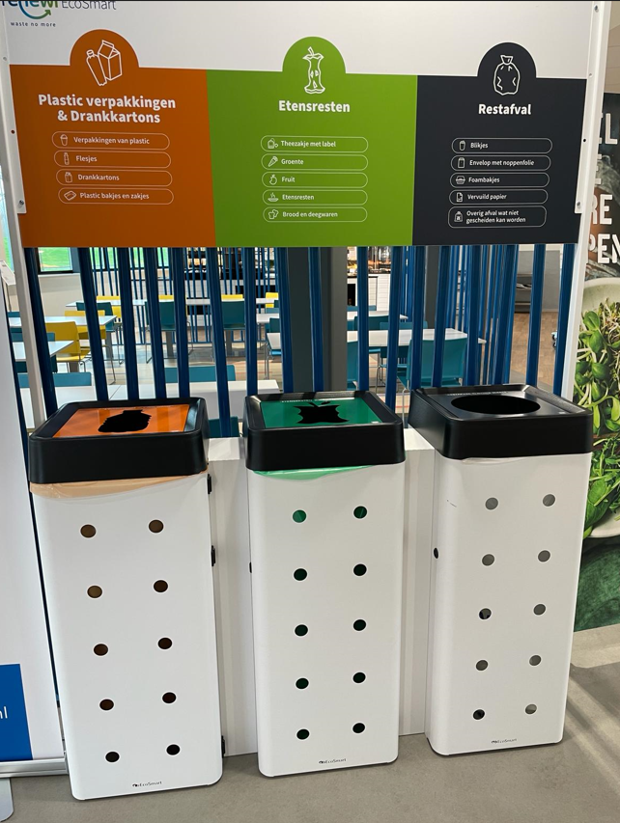

 | Prijs per set / opstelling van drie | Naar verwachting 175 stuks | Transportkosten per levering | Montage / plaatsing kosten per uur | Subkosten transport, montage en plaatsing op 10 locaties | Totaal | Gewogen prijs voor opname in totaalprijs

 | € - | € - | € - | € - | € - | € - | € -

